Anleitung
Hinweise zu Fixkostenzuschuss-Rechner
SLT Siart Lipkovich + Team GmbH & Co KG
v_1_2 SLT,sd 22.5.2020, 22:40
Haftung ausgeschlossen, da ein paar Vereinfachungen notwendig.

Anleitung: Füllen Sie die farbigen Felder in den vier Blöcken mit Übertitelung "EINGABE" aus. Zusätzlich sind die Eingabebereiche auch mit einem roten Pfeil markiert. Füllen Sie dabei nur die gelben, blauen und orangenen Bereiche (in Summe 7 Bereiche) aus. Die anderen Felder sind gesperrt.

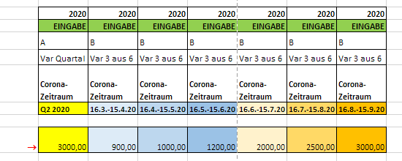

Musterabbildung Eingabebereiche.

Erklärung: Der Fixkostenzuschuss-Rechner vergleicht die Höhe der Zuschüsse aller fünf möglichen Zeitraumvarianten und zeigt die optimale Auswahl an. (A = Quartal 2; B1 bis B4 sind die jeweils möglichen Monatskombinationen.) Die Ergebnisse sind in den grau hinterlegten bzw. sonstig farbig hinterlegten Bereichen dargestellt.
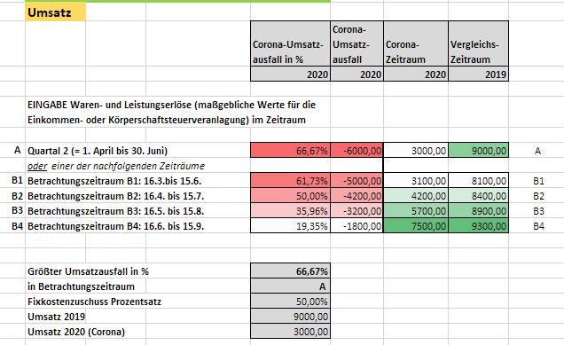

Musterabbildung Eingabebereiche.
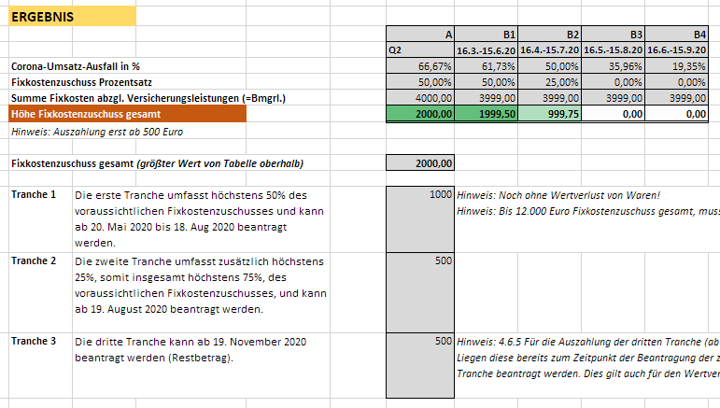

Musterabbildung Eingabebereiche.

